Kenndaten
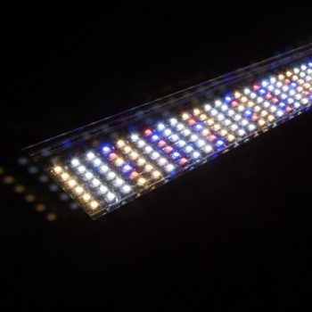
Liter | 100
Lumen/l | 20
Gesamt lumen | 2000

Fluval 35W LED Lampe (2580lm)
Farbe | Temp/Wellen | Anzahl | Gesamtanteil | Weissanteile | Pattern
warmweiss | 3000K | 140 | 28% | 36% | 18 | 29%
neutralweiss | 6500K | 204 | 40% | 52% | 25 | 40%
kaltweiss | 15000K | 48 | 10% | 12% | 6 | 10%
blau | 460nm | 48 | 10% | - | 6 | 10%
rot | 660nm | 64 | 13% | - | 8 | 13%
 | Summe | 504 |  |  | 63

